Hoja1
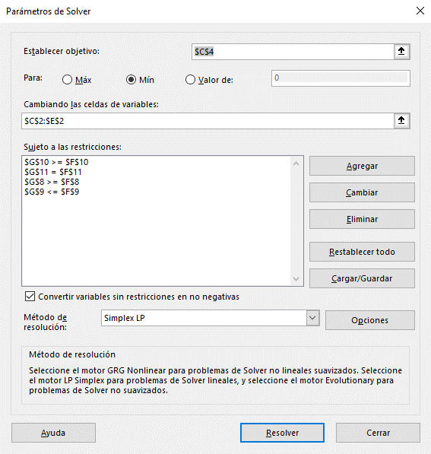
Función Objetivo |  | A | B | C
 | Variables | 0.26923076923 | 0.38461538462 | 0.34615384615
 | Precio de Venta | $0.60 | $0.40 | $0.50
 | Ingreso Total | $0.49

Restricciones | Alimento | A | B | C | Objetivo | Total
 | Punto de Combustion | 200 | 180 | 280 | 220 | 220
 | Contenido Gamma | 4 | 3 | 10 | 6 | 5.6923076923
 | Contenido Zeta | 20 | 10 | 8 | 12 | 12
 | Composición | 1 | 1 | 1 | 1 | 1

